关系图
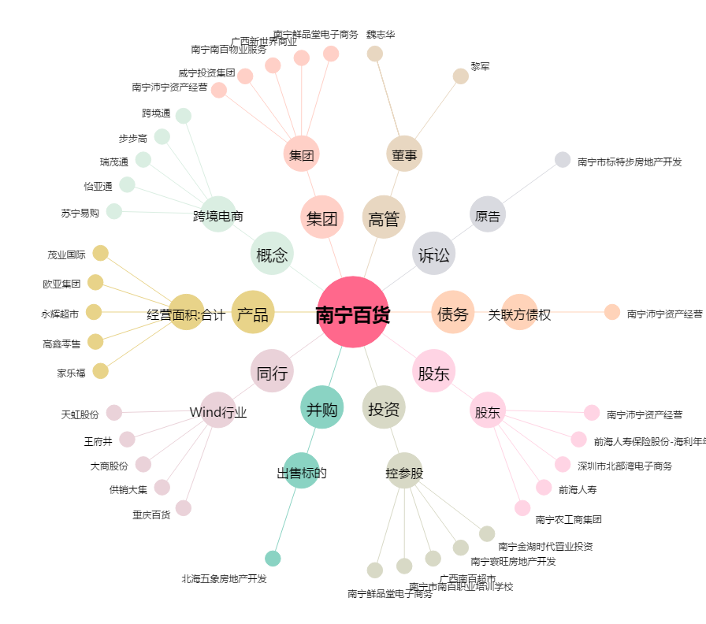
南宁百货[600712.SH] - 关系概览图

